Modelo de Dominio Anemico
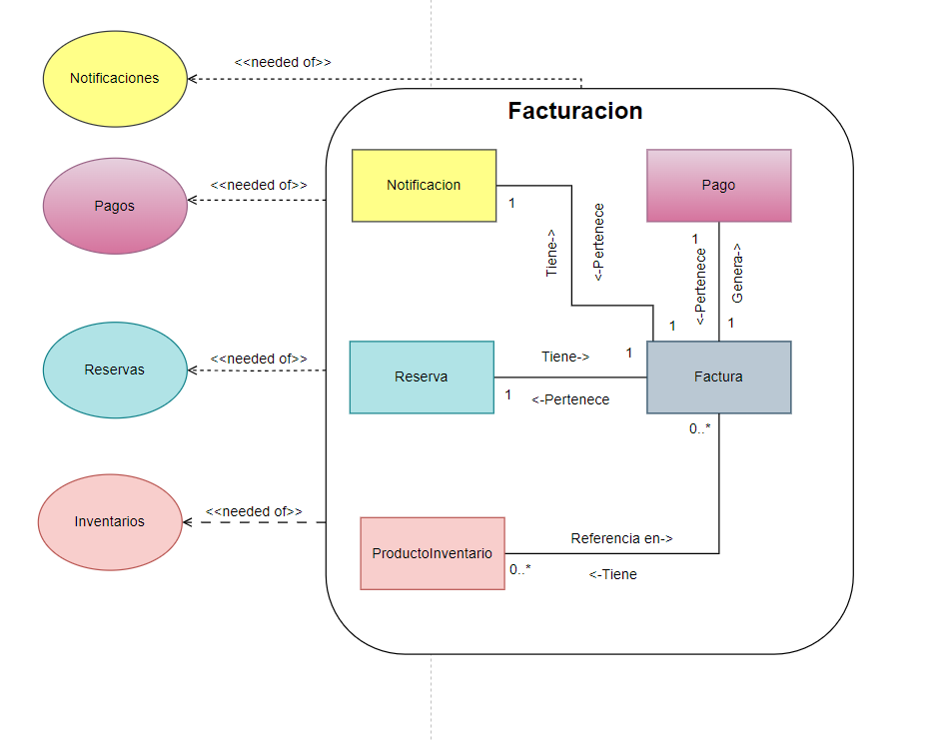

Pais} | Departanenbos
Colimbia | Antioquia - Cyubducinarca - guarhura ----

